企业介绍（必填）
评审模块 | 评审内容 |  | 评审说明 | 自检结果（开发者填写） | 备注
公司经营稳定性 | 公司是否合法存续 |  | 申请主体存续且成立时间需1年以上 | 是
 | 成立时间是否为1年以上（一年内业务不能有重大变更：1、经营范围；2、高管；3、公司名称） |  |  | 是 | 成立时间：2014-06-24
 | 实缴注册资本（以国家企业信用信息公示系统最新年报中实缴资本为准） |  | 具体可见华为开发者文档中的资质说明 | 人民币149万元 | 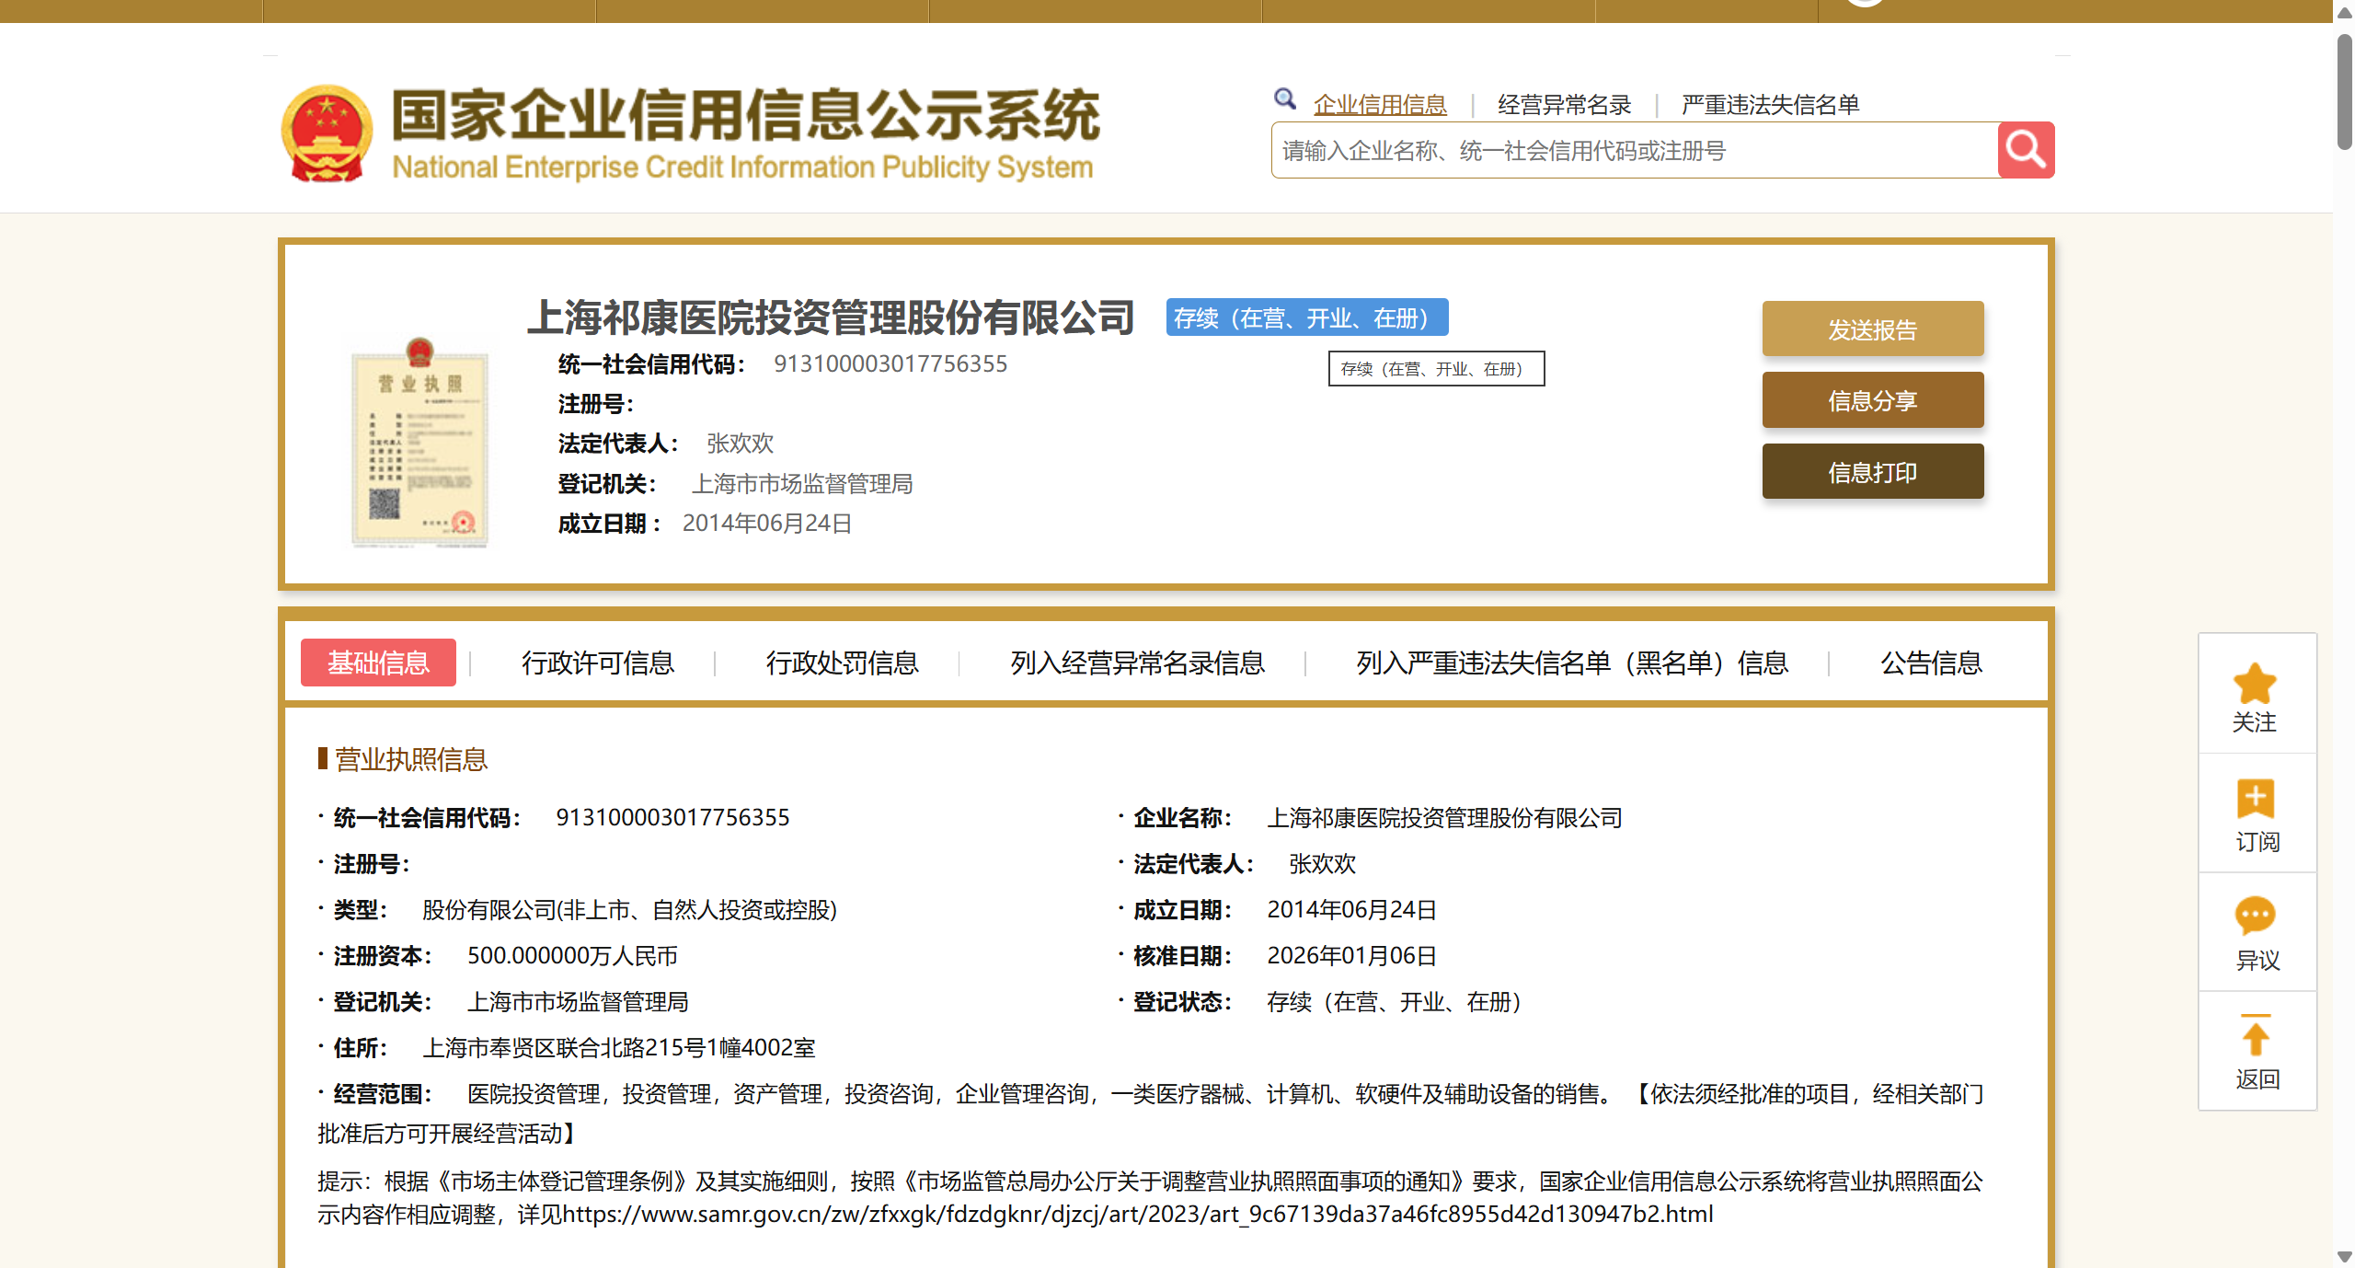

 | 是否为失信被执行人（决策人、高管）（仅中国区必填） |  |  | 否
企业简要图文介绍（需要说明企业经营范围） | 上海祁康医院投资管理股份有限公司成立于2014-06-24，法定代表人为张欢欢，注册资本为500万元，统一社会信用代码为913100003017756355，企业注册地址位于上海市奉贤区联合北路215号1幢4002室，所属行业为商务服务业，经营范围包含：医院投资管理，投资管理，资产管理，投资咨询，企业管理咨询，一类医疗器械、计算机、软硬件及辅助设备的销售。【依法须经批准的项目，经相关部门批准后方可开展经营活动】。企业当前经营状态为存续。
企业信息 | 统一社会信用代码 | 913100003017756355
 | 企业名称 | 上海祁康医院投资管理股份有限公司
 | 企业类型 | 股份有限公司（非上市、自然人投资或控股）
 | 法定代表人 | 张欢欢
 | 企业经营范围 | 医院投资管理，投资管理，资产管理，投资咨询，企业管理咨询，一类医疗器械、计算机、软硬件及辅助设备的销售。【依法须经批准的项目，经相关部门批准后方可开展经营活动】
企业营业执照（选填） | 